Yang ini buatkan tabelnya dong
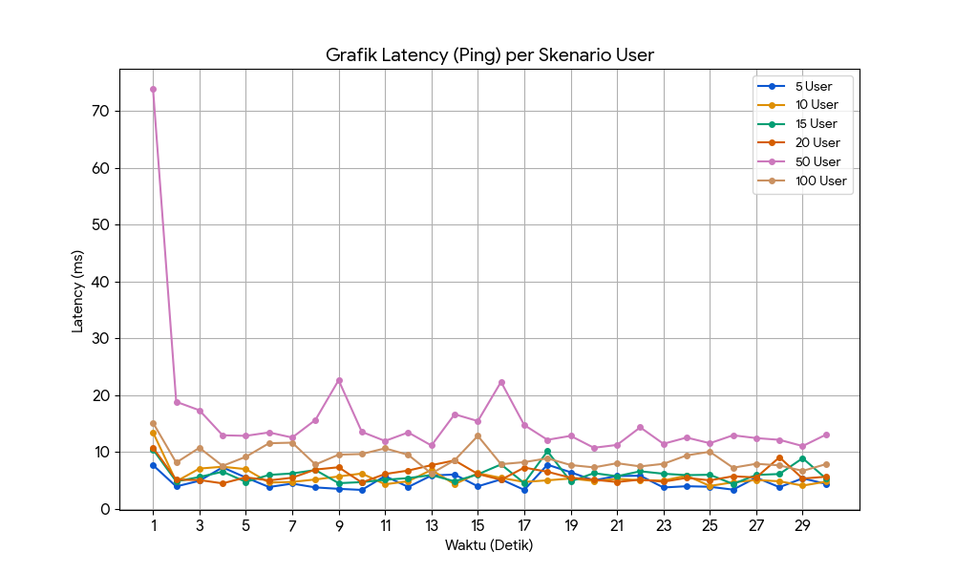
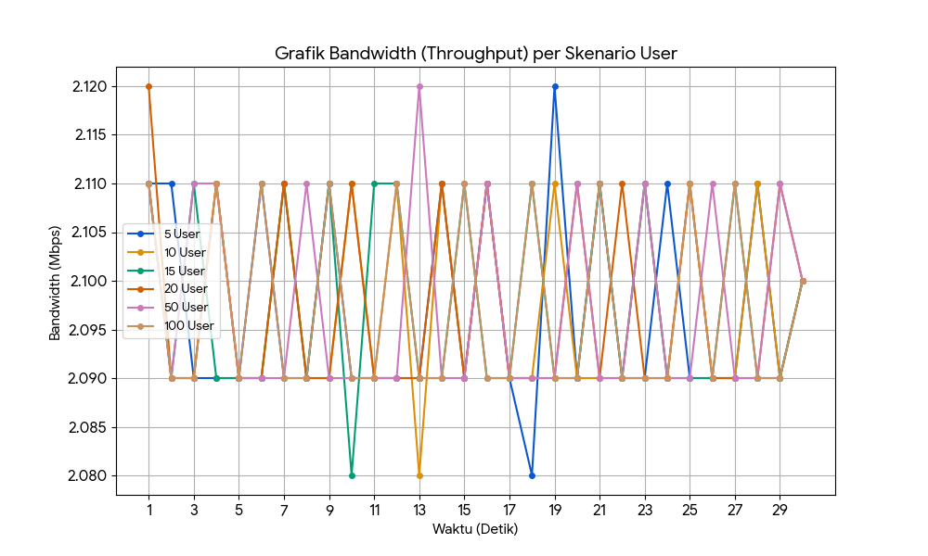
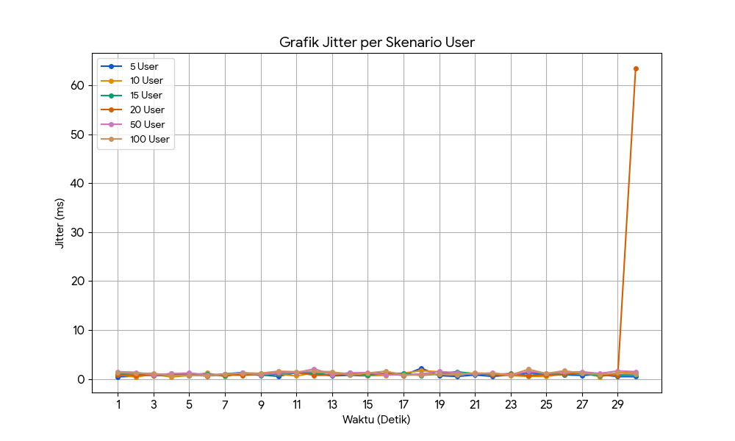
Latency |  |  |  |  |  |  | Bw |  |  |  |  |  |  | Jitter |  |  |  |  |  |  | Packet loss
Detik | 5 Users | 10 Users | 15 Users | 20 Users | 50 Users | 100 Users | Detik | 5 Users | 10 Users | 15 Users | 20 Users | 50 Users | 100 Users | Detik | 5 Users | 10 Users | 15 Users | 20 Users | 50 Users | 100 Users | Detik | 5 Users | 10 Users | 15 Users | 20 Users | 50 Users | 100 Users
1 | 7.64 | 13.4 | 10.4 | 10.7 | 73.9 | 15.1 | 1 | 2.11 | 2.11 | 2.11 | 2.12 | 2.11 | 2.11 | 1 | 2.11 | 2.11 | 2.11 | 2.12 | 2.11 | 2.11 | 2025-01-30 | 0% | 0% | 0% | 0% | 0% | 0%
2 | 3.89 | 4.77 | 4.77 | 5.07 | 18.8 | 8.09 | 2 | 2.11 | 2.09 | 2.09 | 2.09 | 2.09 | 2.09 | 2 | 2.11 | 2.09 | 2.09 | 2.09 | 2.09 | 2.09
3 | 4.89 | 7.04 | 5.55 | 5.02 | 17.3 | 10.7 | 3 | 2.09 | 2.09 | 2.11 | 2.09 | 2.11 | 2.09 | 3 | 2.09 | 2.09 | 2.11 | 2.09 | 2.11 | 2.09
4 | 7.25 | 7.36 | 6.49 | 4.43 | 12.9 | 7.51 | 4 | 2.09 | 2.11 | 2.09 | 2.11 | 2.11 | 2.11 | 4 | 2.09 | 2.11 | 2.09 | 2.11 | 2.11 | 2.11
5 | 5.46 | 6.94 | 4.69 | 5.5 | 12.8 | 9.11 | 5 | 2.09 | 2.09 | 2.09 | 2.09 | 2.09 | 2.09 | 5 | 2.09 | 2.09 | 2.09 | 2.09 | 2.09 | 2.09
6 | 3.79 | 4.57 | 5.92 | 4.95 | 13.4 | 11.5 | 6 | 2.11 | 2.09 | 2.09 | 2.09 | 2.09 | 2.11 | 6 | 2.11 | 2.09 | 2.09 | 2.09 | 2.09 | 2.11
7 | 4.39 | 4.69 | 6.18 | 5.43 | 12.5 | 11.6 | 7 | 2.09 | 2.11 | 2.11 | 2.11 | 2.09 | 2.09 | 7 | 2.09 | 2.11 | 2.11 | 2.11 | 2.09 | 2.09
8 | 3.72 | 5.12 | 6.78 | 6.87 | 15.6 | 7.75 | 8 | 2.09 | 2.09 | 2.09 | 2.09 | 2.11 | 2.09 | 8 | 2.09 | 2.09 | 2.09 | 2.09 | 2.11 | 2.09
9 | 3.47 | 5.65 | 4.47 | 7.27 | 22.6 | 9.49 | 9 | 2.11 | 2.09 | 2.11 | 2.09 | 2.09 | 2.11 | 9 | 2.11 | 2.09 | 2.11 | 2.09 | 2.09 | 2.11
10 | 3.28 | 6.17 | 4.65 | 4.58 | 13.5 | 9.6 | 10 | 2.09 | 2.11 | 2.08 | 2.11 | 2.09 | 2.09 | 10 | 2.09 | 2.11 | 2.08 | 2.11 | 2.09 | 2.09
11 | 5.72 | 4.27 | 5.06 | 6.08 | 11.9 | 10.6 | 11 | 2.09 | 2.09 | 2.11 | 2.09 | 2.09 | 2.09 | 11 | 2.09 | 2.09 | 2.11 | 2.09 | 2.09 | 2.09
12 | 3.8 | 4.81 | 5.36 | 6.69 | 13.4 | 9.45 | 12 | 2.09 | 2.11 | 2.11 | 2.09 | 2.09 | 2.11 | 12 | 2.09 | 2.11 | 2.11 | 2.09 | 2.09 | 2.11
13 | 5.82 | 6.8 | 5.9 | 7.64 | 11.1 | 6.18 | 13 | 2.09 | 2.08 | 2.09 | 2.09 | 2.12 | 2.09 | 13 | 2.09 | 2.08 | 2.09 | 2.09 | 2.12 | 2.09
14 | 5.99 | 4.28 | 4.79 | 8.47 | 16.6 | 8.51 | 14 | 2.11 | 2.11 | 2.09 | 2.11 | 2.09 | 2.09 | 14 | 2.11 | 2.11 | 2.09 | 2.11 | 2.09 | 2.09
15 | 3.91 | 6.23 | 6.02 | 6.09 | 15.4 | 12.8 | 15 | 2.09 | 2.09 | 2.11 | 2.09 | 2.09 | 2.11 | 15 | 2.09 | 2.09 | 2.11 | 2.09 | 2.09 | 2.11
16 | 5.14 | 5.4 | 7.77 | 5.06 | 22.3 | 7.81 | 16 | 2.11 | 2.11 | 2.09 | 2.11 | 2.11 | 2.09 | 16 | 2.11 | 2.11 | 2.09 | 2.11 | 2.11 | 2.09
17 | 3.29 | 4.68 | 4.48 | 7.21 | 14.7 | 8.17 | 17 | 2.09 | 2.09 | 2.09 | 2.09 | 2.09 | 2.09 | 17 | 2.09 | 2.09 | 2.09 | 2.09 | 2.09 | 2.09
18 | 7.72 | 4.97 | 10.1 | 6.48 | 12.1 | 8.84 | 18 | 2.08 | 2.09 | 2.11 | 2.09 | 2.09 | 2.11 | 18 | 2.08 | 2.09 | 2.11 | 2.09 | 2.09 | 2.11
19 | 6.39 | 5.29 | 4.77 | 5.42 | 12.8 | 7.66 | 19 | 2.12 | 2.11 | 2.09 | 2.09 | 2.09 | 2.09 | 19 | 2.12 | 2.11 | 2.09 | 2.09 | 2.09 | 2.09
20 | 4.96 | 4.85 | 6.23 | 5.08 | 10.7 | 7.25 | 20 | 2.09 | 2.09 | 2.09 | 2.11 | 2.11 | 2.09 | 20 | 2.09 | 2.09 | 2.09 | 2.11 | 2.11 | 2.09
21 | 5.73 | 5.22 | 5.69 | 4.67 | 11.2 | 7.98 | 21 | 2.11 | 2.09 | 2.11 | 2.09 | 2.09 | 2.11 | 21 | 2.11 | 2.09 | 2.11 | 2.09 | 2.09 | 2.11
22 | 5.78 | 4.99 | 6.56 | 5.1 | 14.3 | 7.42 | 22 | 2.09 | 2.09 | 2.09 | 2.11 | 2.09 | 2.09 | 22 | 2.09 | 2.09 | 2.09 | 2.11 | 2.09 | 2.09
23 | 3.71 | 4.93 | 6.13 | 4.72 | 11.4 | 7.87 | 23 | 2.09 | 2.11 | 2.11 | 2.09 | 2.11 | 2.09 | 23 | 2.09 | 2.11 | 2.11 | 2.09 | 2.11 | 2.09
24 | 3.93 | 5.8 | 5.88 | 5.41 | 12.5 | 9.36 | 24 | 2.11 | 2.09 | 2.09 | 2.09 | 2.09 | 2.09 | 24 | 2.11 | 2.09 | 2.09 | 2.09 | 2.09 | 2.09
25 | 3.83 | 3.98 | 5.95 | 4.96 | 11.5 | 10 | 25 | 2.09 | 2.11 | 2.09 | 2.11 | 2.09 | 2.11 | 25 | 2.09 | 2.11 | 2.09 | 2.11 | 2.09 | 2.11
26 | 3.33 | 4.62 | 4.32 | 5.69 | 12.9 | 7.19 | 26 | 2.09 | 2.09 | 2.09 | 2.09 | 2.11 | 2.09 | 26 | 2.09 | 2.09 | 2.09 | 2.09 | 2.11 | 2.09
27 | 5.45 | 5.02 | 5.92 | 5.47 | 12.4 | 7.88 | 27 | 2.09 | 2.09 | 2.11 | 2.09 | 2.09 | 2.11 | 27 | 2.09 | 2.09 | 2.11 | 2.09 | 2.09 | 2.11
28 | 3.76 | 4.8 | 6.08 | 9.03 | 12.1 | 7.6 | 28 | 2.11 | 2.11 | 2.09 | 2.09 | 2.09 | 2.09 | 28 | 2.11 | 2.11 | 2.09 | 2.09 | 2.09 | 2.09
29 | 5.32 | 4.04 | 8.87 | 5.28 | 11 | 6.63 | 29 | 2.09 | 2.09 | 2.09 | 2.11 | 2.11 | 2.09 | 29 | 2.09 | 2.09 | 2.09 | 2.11 | 2.11 | 2.09
30 | 4.35 | 4.73 | 5.3 | 5.6 | 13 | 7.81 | 30 | 2.1 | 2.1 | 2.1 | 2.1 | 2.1 | 2.1 | 30 | 2.1 | 2.1 | 2.1 | 2.1 | 2.1 | 2.1

